Электроизоляция
Электроизоляция
Код | Номенклатура | Фото | Ед. измерения | Кол-во | Остаток |  | Средняя рыночная цена
 |  |  |  |  | Розничная цена Армада 51 | Сумма
601131 | Картон прессованный 10мм 610*610 (1лист. 5,3кг) |  | шт | 23.000 | 72.00 р. | 1,656.00 р. | не поставлятся
601132 | Картон прессованный 8мм (610*610) |  | шт | 140.000 | 72.00 р. | 10,080.00 р. | не поставлятся
816871 | Пленка ПЭТ-Э 190 мкр ширина 1000мм |  | кг | 44.700 | 550.00 р. | 24,585.00 р. | не поставлятся
4424 | Стеклотекстолит СТМ-0,5мм 1*0,9м 1 лист около 0,85 кг |  | кг | 32.310 | 342.00 р. | 11,050.02 р. | не поставлятся
203481 | Фторопласт лента 3*90мм | 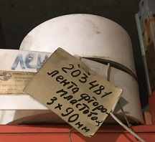 | кг | 34.030 | 1,227.00 р. | 41,754.81 р. | не поставлятся
2187 | Электрокартон 0,2*1000мм 5м около 0,85кг |  | кг | 121.830 | 315.00 р. | 38,376.45 р. | (1000*1100мм) 2,0 мм за шт .1427 руб.
1026 | Гетинакс листовой 20мм лист 2,5*1,10м около 70кг |  | кг | 301.500 | 176.00 р. | 53,064.00 р. | (1*2 м 1лист 60кг.) 320,00 руб.
1027 | Гетинакс листовой 25мм лист 1*1,5м 4 листа неликвида | 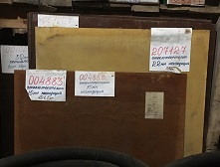 | кг | 184.500 | 176.00 р. | 32,472.00 р. | 320
1028 | Гетинакс листовой 30мм лист 1,25*1,05м |  | кг | 35.000 | 176.00 р. | 6,160.00 р. | 320
202853 | Капролон втулка 270*340*455 (d нар*d внутр*h) 340Дейдвуда (1шт/17,5кг) |  | кг | 87.500 | 288.00 р. | 25,200.00 р. | 880,60
202715 | Капролон втулка 360*460*400 (27кг) | 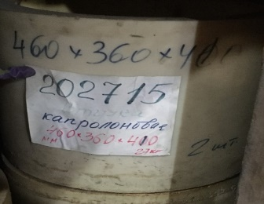 | шт | 2.000 | 7,775.00 р. | 15,550.00 р. | 880,60 (за кг)
203132 | Капролон втулка 465*365*410(34) | 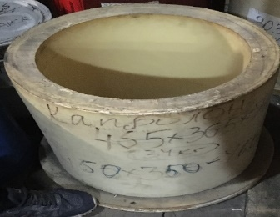 | шт | 2.000 | 9,790.00 р. | 19,580.00 р. | 880,60 (за кг)
207132 | Стеклотекстолит КАСТ-В 9мм лист 1,2*0,9м | 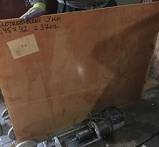 | кг | 19.600 | 378.40 р. | 7,416.64 р. | не поставлятся
207133 | Стеклотекстолит КАСТ-В 10мм лист 1,2*0,9м/1,5*0,9м вес около 20кг | 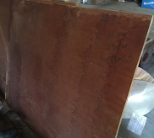 | кг | 38.700 | 378.40 р. | 14,644.08 р. | (1*,12 м 24 кг= 1лист) 199,00 руб.
4426 | Стеклотекстолит СТЭФ 15мм лист 1,2*0,9м | 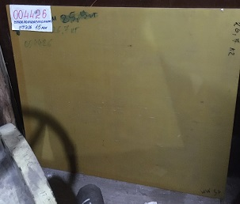 | кг | 26.700 | 378.40 р. | 10,103.28 р. | (1*2 м 68 кг=1 лист) =308,00 руб.
4458 | Стеклотекстолит СТЭФ 20мм 0,9*0,9м лист около 30кг | 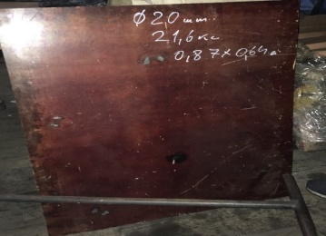 | кг | 20.800 | 260.00 р. | 5,408.00 р. | (1*2 м 90 кг=1 лист) =308,00 руб.
207127 | Стеклотекстолит СТЭФ 22мм 1,4*0,9м лист 55кг |  | кг | 55.000 | 260.00 р. | 14,300.00 р. | (1*2 м 112 кг=1 лист) =308,00 руб.
207677 | Текстолит ПТ 40мм 800*1300 / 59,4кг |  | кг | 59.400 | 326.00 р. | 19,364.40 р. | (1*2 м 120 кг=1шт) 456,00 руб
200953 | Фторопласт втулка 156*92*82мм (1 шт/2,2кг) | 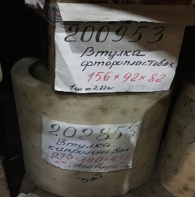 | кг | 4.400 | 547.52 р. | 2,409.09 р. | 2058 за 1 кг(диск 160*105)
Итого |  |  |  |  |  | 353,173.77 р.

